画像
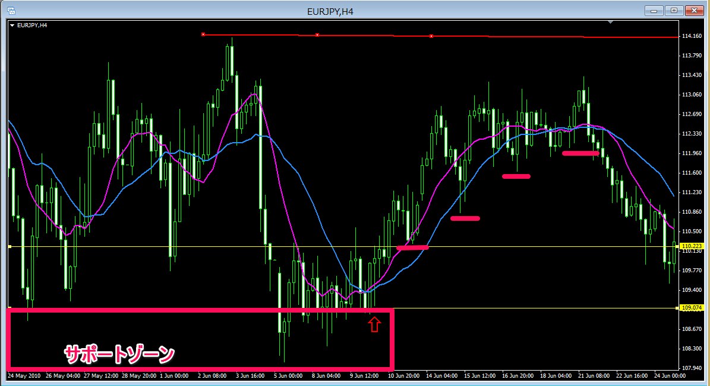

戻りのない相場から上昇ダウ形成でPB
その下にはサポートのゾーンがありました
建値にストップを移動した後は、ストップを切り上げていき最後はPBが出たその安値にストップをおきそこにかかって決済とした

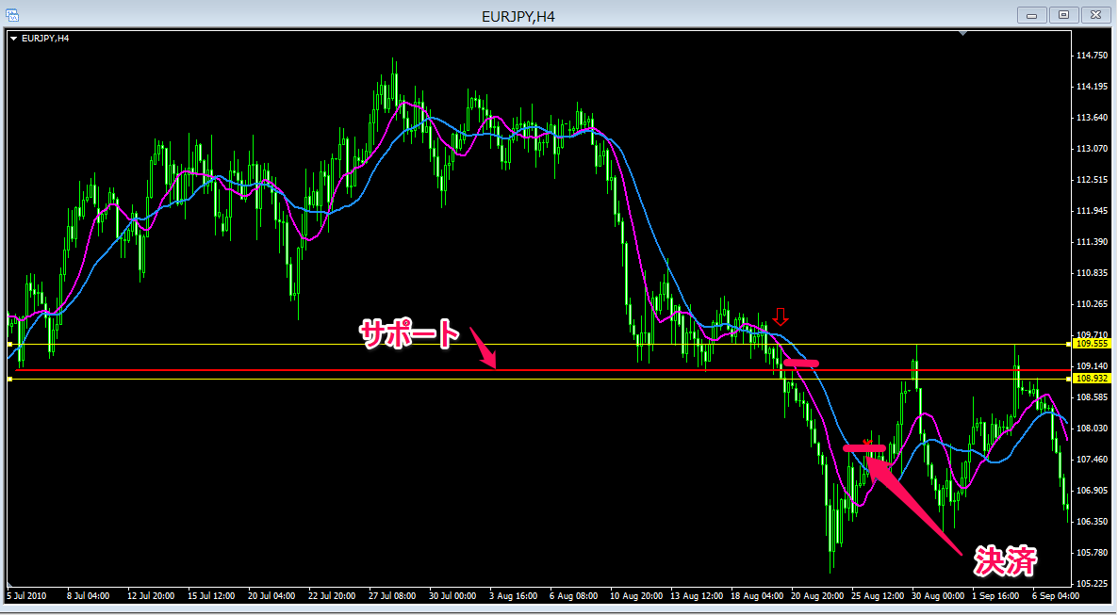

過去のレジサポのゾーンを見たいのでローソク足を小さくしました
サポートを抜けてのPB、ラインとは別にその直近に小さなサポートができている（PBの高値のライン）
ストップを切り上げていき決済
建値にストップを移動するルールは今までストップの幅だけ伸びたらとしていたが今回の検証では
トレーリングストップなのでその方法でずらしていくことにします

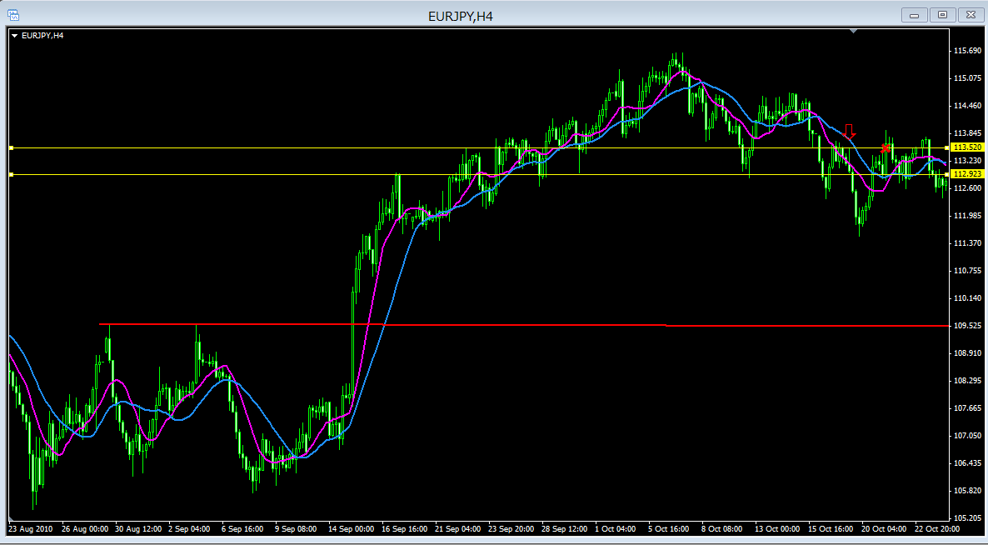

戻りのない上昇相場からの下げダウ、そこでPB
今までのルールならストップを建値に移動して同値撤退できたが、今回のルールではストップを移動できずに損切りとなりました
どちらのが成績が良くなるのか、自分に合っているのかそんなことも考えながら検証していこう

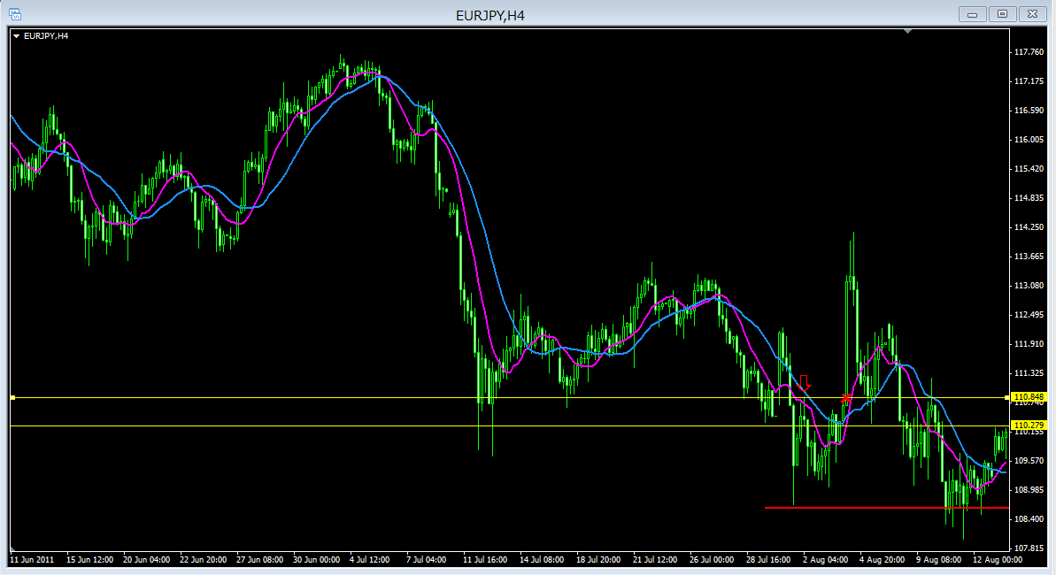

強い下げ相場から調整があって再度下げダウ形成後のPB
同値撤退はできずに損切りとなりました

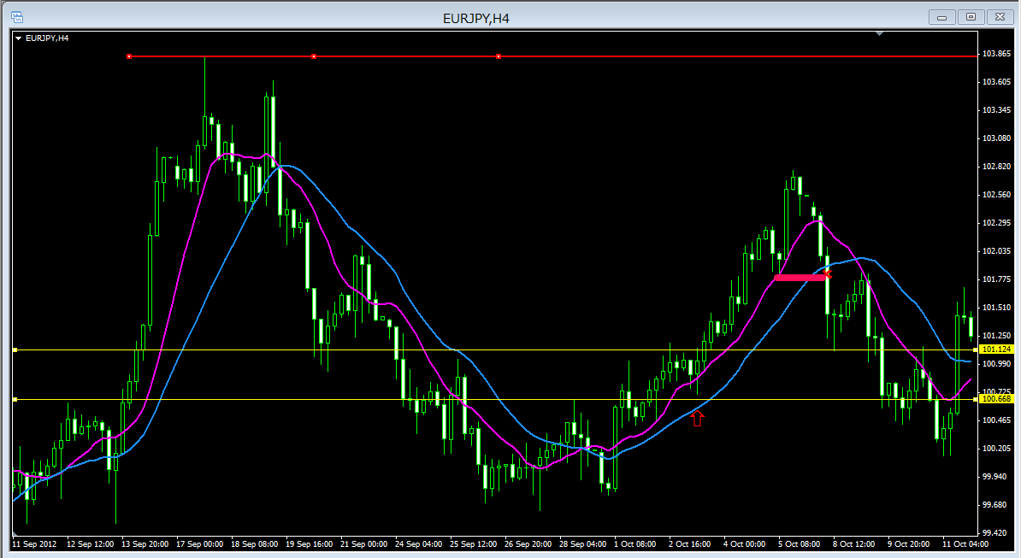

今間にあまりなかったパターンで何度かこれでもいけるのかと思っていたパターン
MAの意味を考えてみた、どこかの動画かサポートフォーラムでMAはフィルター、サポートがわからない人のために今回はMAを使っていると解説があった
ということはMAでしばらく支えられていてそこを切ったら損切りとしているトレーダーがいて、それがフェイクとなりそこから再度買いや売りが入るサインが今回のようなPB？
今回はストップ切り上げで勝ててはいますがこのパターンも追加してみます、ローソク足を小さくくしてPBを探すのは目が疲れるのでローソク足を大きめに戻しました＾＾；

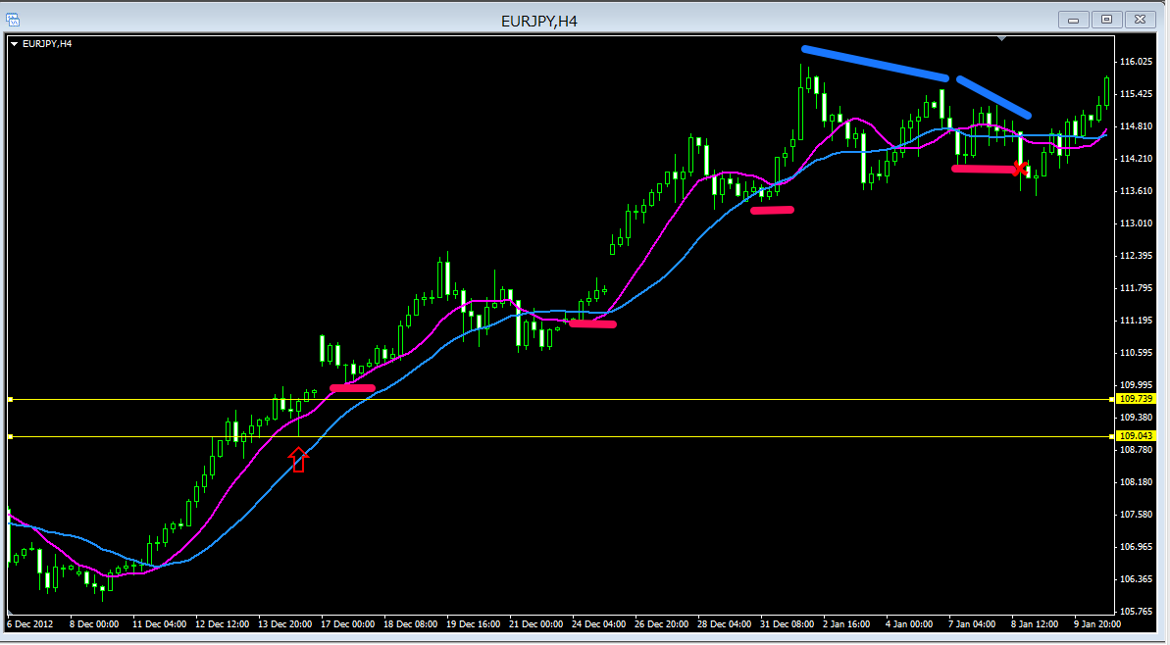

前回tと同じようなパターン
MAで支えられていた相場でのPB
ストップ切り上げで爆益となりました！

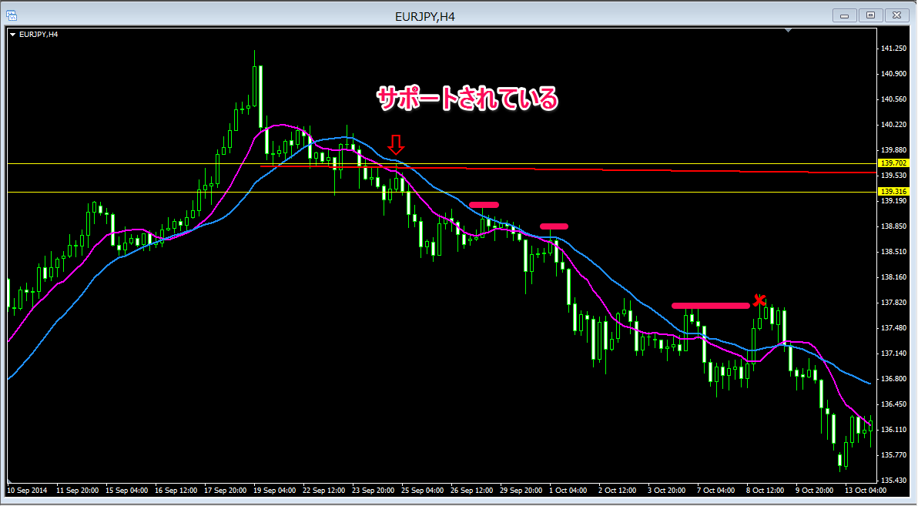

戻りのない相場からの下げダウ、サポレジが入れ替わったラインでのPB
ストップ切り下げで決済

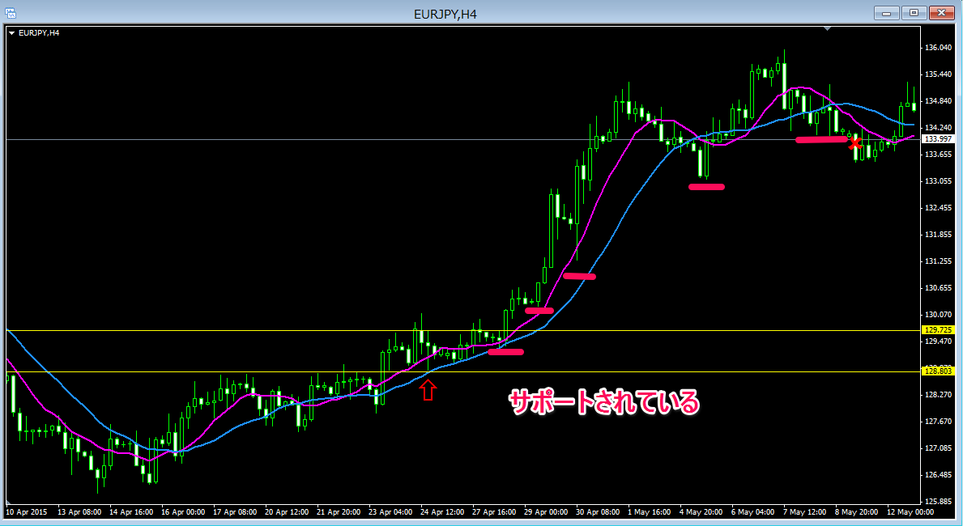

前回高値がサポートとなりPB、下落相場が終わり上昇ダウを形成したばめんでもありました
ストップを切り上げていき、最後は高値切り下げ安値更新したので決済です

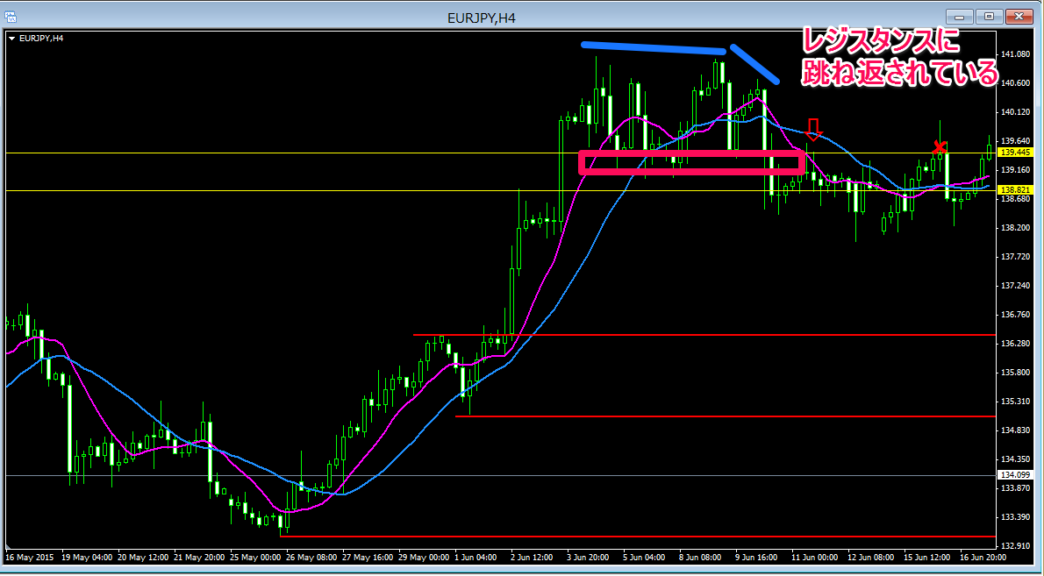

戻りのない上昇相場からの下げダウ形成、そしてレジスタンスに弾かれてのPB
損切りです

